Oppskrift
Hummus proteinbarHummus proteinbar
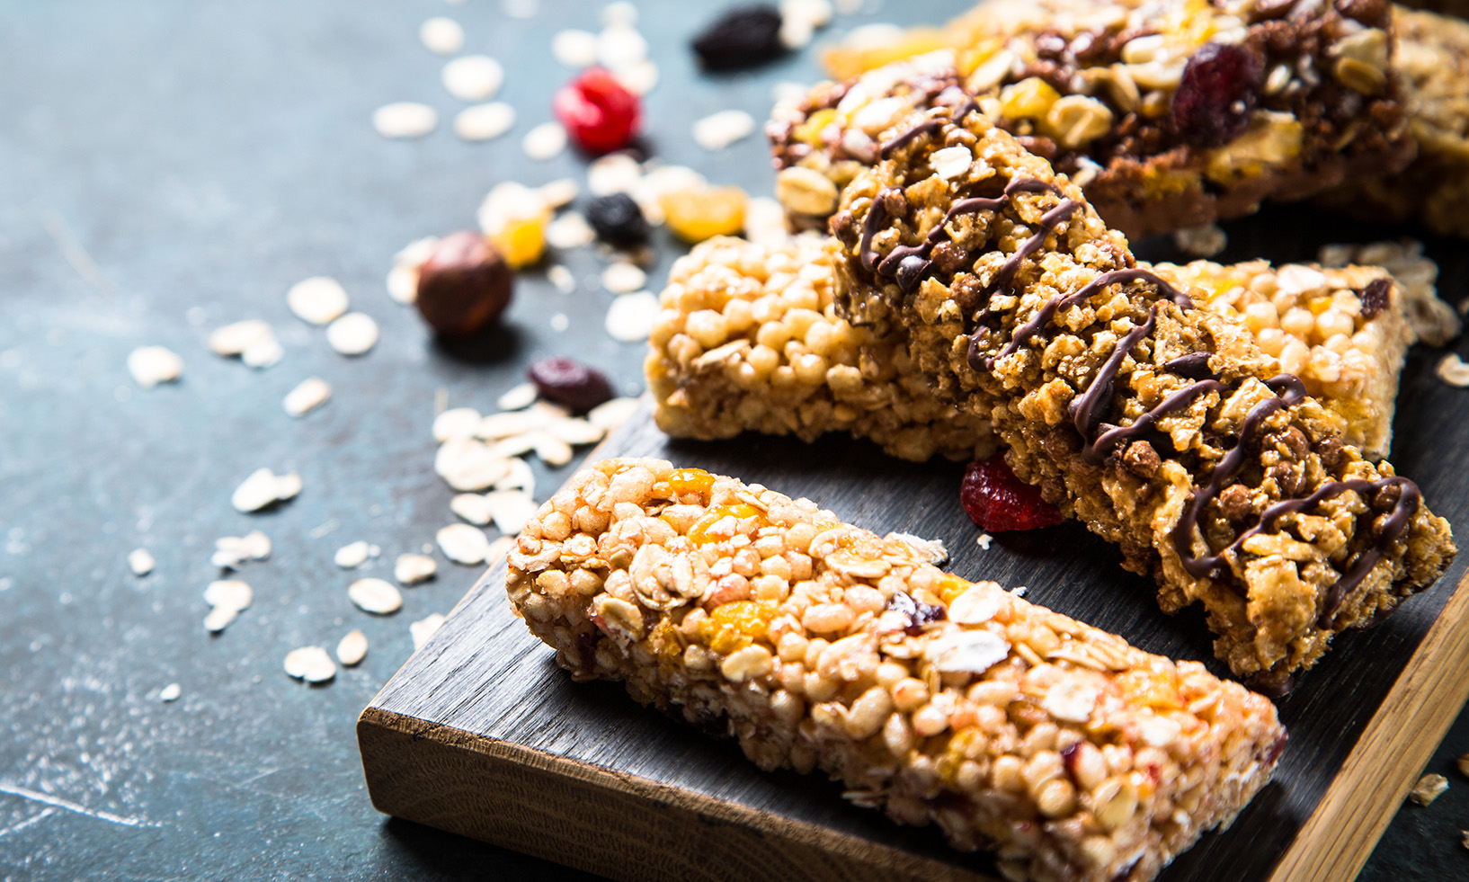

Fremgangsmåte 1. Forvarm ovn til 170 °C. 2. Fordel havregryn og mandler på stekebrett og rist i ovn i ca. 13 min. til lett gyllen farge. Avkjøl. 3. Smelt kokosoljen ved å sette glasset i varmt vann 4. Kjør kikerter, peanøttsmør, honning, tranebær og smeltet kokosfett til en jevn masse i foodprocessor/blender. 5. Grovhakk mandler og peanøtter 6. Bland alle ingrediensene 7. Press massen i GN-brett med bakepapir (ca. 2–3 cm tykkelse). 8. Avkjøl og skjær opp 9. Dypp, eller ringle over med sjokolade Oppbevares kjøligFremgangsmåte 1. Forvarm ovn til 170 °C. 2. Fordel havregryn og mandler på stekebrett og rist i ovn i ca. 13 min. til lett gyllen farge. Avkjøl. 3. Smelt kokosoljen ved å sette glasset i varmt vann 4. Kjør kikerter, peanøttsmør, honning, tranebær og smeltet kokosfett til en jevn masse i foodprocessor/blender. 5. Grovhakk mandler og peanøtter 6. Bland alle ingrediensene 7. Press massen i GN-brett med bakepapir (ca. 2–3 cm tykkelse). 8. Avkjøl og skjær opp 9. Dypp, eller ringle over med sjokolade Oppbevares kjølig
Number of servingsNumber of servings | 1
EPDEPD | ProductProduct | Per servingPer serving |  | TotalTotal |  | QtyPerPackQtyPerPack | PackSizePackSize | PackUnitPackUnit | PackagingPackaging | ItemsItems
 | Havregryn Havregryn | 1 | kgkg | 0 | kgkg |  |  |  |  | 0
55677065567706 | Solfrokost *(Gluten,Havre gluten,Hvete gluten)Solfrokost *(Gluten,Havre gluten,Hvete gluten) | 400 | gg | 0 | gg | 6 | 450 | gg | 6x450g6x450g | 0
45175614517561 | Kokosnøttolje Kokosnøttolje | 400 | gg | 0 | gg | 6 | 400 | gg | 6x400g6x400g | 0
63504746350474 | Peanøttsmør Crunchy *(Peanøtter)Peanøttsmør Crunchy *(Peanøtter) | 500 | gg | 0 | gg | 8 | 350 | gg | 8x350g8x350g | 0
 | Honning Honning | 500 | gg | 0 | gg |  |  |  |  | 0
 | Tranebær tørkede Tranebær tørkede | 500 | gg | 0 | gg |  |  |  |  | 0
 | Mandler Mandler | 500 | gg | 0 | gg |  |  |  |  | 0
 | Sesamfrø Sesamfrø | 100 | gg | 0 | gg |  |  |  |  | 0
 | Peanøtter Peanøtter | 400 | gg | 0 | gg |  |  |  |  | 0
23604442360444 | Solsikkekjerner Honningristet *(kan inneholde spor av Nøtter,Hasselnøtter,Kasjunøtter,Mandler,Paranøtter,Peanøtter,Valnøtter,Sesamfrø)Solsikkekjerner Honningristet *(kan inneholde spor av Nøtter,Hasselnøtter,Kasjunøtter,Mandler,Paranøtter,Peanøtter,Valnøtter,Sesamfrø) | 500 | gg | 0 | gg | 4 | 1 | kgkg | 4x1kg4x1kg | 0
68461906846190 | Hummus *(Sesamfrø)Hummus *(Sesamfrø) | 1 | kgkg | 0 | kgkg | 4 | 1000 | gg | 4x1000g4x1000g | 0
713602713602 | Aprikos Syltetøy Aprikos Syltetøy | 500 | gg | 0 | gg | 6 | 284 | gg | 6x284g6x284g | 0
 | Sjokolade til topping Sjokolade til topping |  |  | 0 |  |  |  |  |  | 0

 | * Allergens* Allergens

